关系图
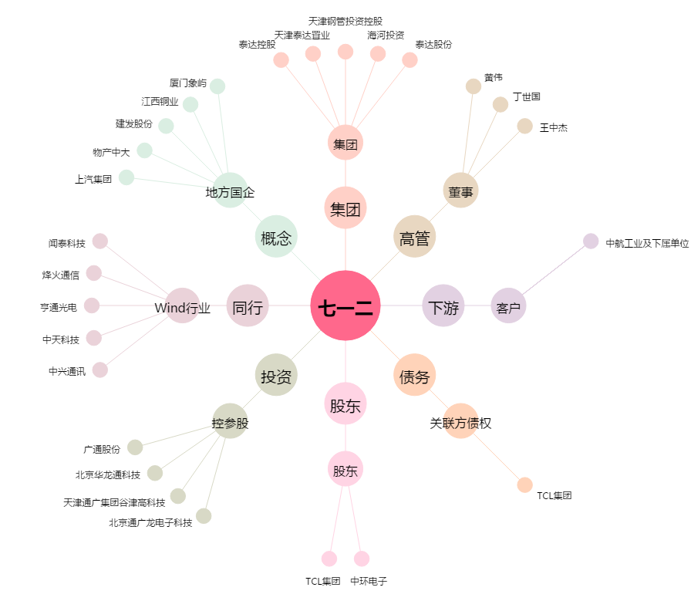
七一二[603712.SH] - 关系概览图

